Figure2
Répartition des établissements en fonction du nombre d'incidents graves (en %)
 | 0 incident | 10 et plus
Ensemble | 35 | 15
Collèges | 32 | 17
LEGT | 44 | 6
LP | 29 | 17
Favorisé * | 53 | 6
Défavorisé * | 17 | 27
Lecture : 35 % des chefs d'établissements du second degré public et privé sous contrat déclarent une absence d'incident grave au cour de l'année scolaire 2020-2021.
* Voir "Pour en savoir plus", les définitions d'un établissement socialement "favorisé", socialement "défavorisé" et de l'indice de position social (IPS).
Champ : France métropolitaine + DROM, des établissements publics et privés sous contrat du second degré.
Source : DEPP-MENJS, enquête Sivis 2020-2021.
Réf. : Note d'information, n° 21.39, DEPP
 | données des graphiques
 |  | 0 incident | 10 et plus
 | Ensemble | 35 | 15
 | Collèges | 32 | 17
 | LEGT | 44 | 6
 | LP | 29 | 17

 | Favorisé * | 53 | 6
 | Défavorisé * | 17 | 27

Figure 4
Répartition des écoles publiques en fonction du nombre d'incidents graves (en %)

Lecture : Au cours de l'année scolaire 2020 2021, les inspecteurs de l'éducation nationale (IEN) ont déclaré une absence d'incident grave pour 83 % des écoles publiques.
Champ : France métropolitaine + DROM, des écoles publiques.
Source : DEPP-MENJS, enquête Sivis.
Réf. : Note d'information, n° 21.39, DEPP

 | Données du graphique
 |  | 2018 2019 | 2020 2021
 | Absence d'incident | 88 | 83
 | 1 incident | 7 | 10
 | 2 incidents et plus | 4 | 7

Figure 5
Nature des incidents graves dans les écoles publiques, les collèges et les lycées publiques et privés sous contrat (en %)

Lecture : Au cours de l'année scolaire 2020 2021, dans les écoles publiques, 43 % des incidents graves déclarés par les IEN sont des violences verbales.
* "atteinte à la vie privée (via les réseaux sociaux notamment)", "violence sexuelle", "racket", "Happy slapping" et "bizutage".
** "vol", "dommage aux locaux ou au matériel" et "dommage aux biens personnels".
*** "port d'arme à feu (sans violence)", "suicide ou tentative de suicide" et "autre fait de violence".
Champ : France métropolitaine + DROM, des écoles publiques et des établissements publics et privés sous contrat du second degré.
Source : DEPP-MENJS, enquête Sivis.
Réf. : Note d'information, n° 21.39, DEPP

 | données du graphique
 | Nature des incidents graves | en %
 |  | Ecoles publiques | Collèges et lycées
Atteintes aux personnes | Violences verbales | 43 | 40
 | Violences physiques | 34 | 27
 | Autres * | 4 | 9
Atteintes aux biens | Atteintes aux biens ** | 4 | 6
Atteintes à la sécurité | Consommation ou port d'alcool/ consommation ou trafic de stupéfiants | 0.3 | 4
 | Port d'arme blanche ou objet dangereux (sans violence) | 2 | 6
 | Intrusion sans violence | 2 | 2
 | Atteinte à la laïcité | 3 | 2
 | Autres atteintes *** | 8 | 5

Figure 12
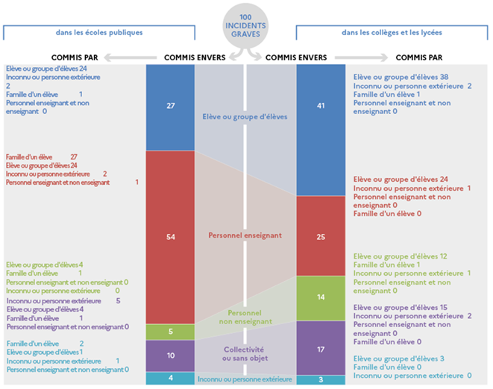 | 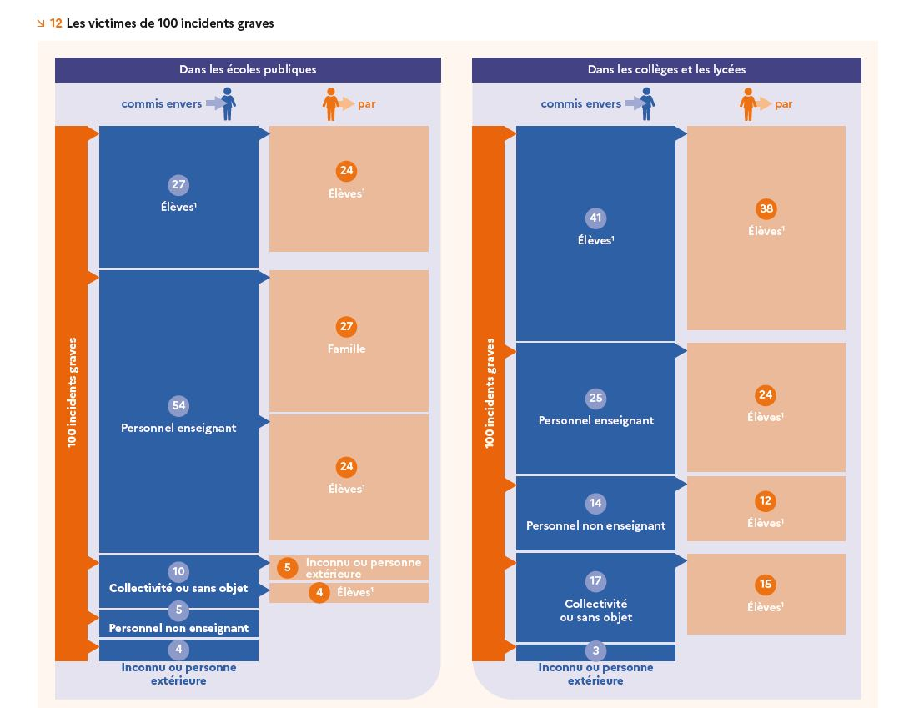

 | Les victimes de 100 incidents graves
 | dans les écoles publiques |  |  |  |  | dans les collèges et les lycées
 | Victime |  | Auteur |  |  | Victime |  | Auteur
 | Elève ou groupe d'élèves | 27 | Elève ou groupe d'élèves | 24 |  | Elève ou groupe d'élèves | 41 | Elève ou groupe d'élèves | 38
 |  |  | Inconnu ou personne extérieure | 2 |  |  |  | Inconnu ou personne extérieure | 2
 |  |  | Famille d'un élève | 1 |  |  |  | Famille d'un élève | 1
 |  |  | Personnel enseignant et non enseignant | 0 | inf à 0,5 |  |  | Personnel enseignant et non enseignant | 0 | inf à 0,5
 | Personnel enseignant | 54 | Famille d'un élève | 27 |  | Personnel enseignant | 25 | Elève ou groupe d'élèves | 24
 |  |  | Elève ou groupe d'élèves | 24 |  |  |  | Inconnu ou personne extérieure | 1
 |  |  | Inconnu ou personne extérieure | 2 |  |  |  | Personnel enseignant et non enseignant | 0 | inf à 0,5
 |  |  | Personnel enseignant et non enseignant | 1 |  |  |  | Famille d'un élève | 0 | inf à 0,5
 | Personnel non enseignant | 5 | Elève ou groupe d'élèves | 4 |  | Personnel non enseignant | 14 | Elève ou groupe d'élèves | 12
 |  |  | Famille d'un élève | 1 |  |  |  | Famille d'un élève | 1
 |  |  | Personnel enseignant et non enseignant | 0 | inf à 0,5 |  |  | Inconnu ou personne extérieure | 1
 |  |  | Inconnu ou personne extérieure | 0 | inf à 0,5 |  |  | Personnel enseignant et non enseignant | 0 | inf à 0,5
 | Collectivité ou sans objet | 10 | Inconnu ou personne extérieure | 5 |  | Collectivité ou sans objet | 17 | Elève ou groupe d'élèves | 15
 |  |  | Elève ou groupe d'élèves | 4 |  |  |  | Inconnu ou personne extérieure | 2
 |  |  | Famille d'un élève | 1 |  |  |  | Personnel enseignant et non enseignant | 0 | inf à 0,5
 |  |  | Personnel enseignant et non enseignant | 0 | inf à 0,5 |  |  | Famille d'un élève | 0 | inf à 0,5
 | Inconnu ou personne extérieure | 4 | Famille d'un élève | 2 |  | Inconnu ou personne extérieure | 3 | Elève ou groupe d'élèves | 3
 |  |  | Elève ou groupe d'élèves | 1 |  |  |  | Famille d'un élève | 0 | inf à 0,5
 |  |  | Inconnu ou personne extérieure | 1 |  |  |  | Inconnu ou personne extérieure | 0 | inf à 0,5
 |  |  | Personnel enseignant et non enseignant | 0 | inf à 0,5
 | Ensemble | 100 |  | 100 |  | Ensemble | 100 |  | 100

 | Lecture : Parmi 100 incidents graves commis dans les écoles publiques au cours de l'année scolaire 2020 2021, 27 ont pour victime un élève ou un groupe d'élèves; 24 sont commis entre élèves.
 | Remarque : la répartition des incidents graves commis par les élèves doit être observée avec précaution car le processus de collecte opère une sélection (voir « Définition d’un incident grave »). Sans cette sélection, la proportion d’incidents entre les élèves serait plus importante.
 | Champ : France métropolitaine + DROM, des écoles publiques et des établissements publics et privés sous contrat du second degré.
 | Source : DEPP-MENJS, enquête Sivis 2020-2021.
 | Réf. : Note d'information, n° 21.39, DEPP

